List1
TROŠKOVNIK NABAVA NAMJEŠTAJA GRUPA 2- SREDNJE ŠKOLE
ŠKOLA: | GIMNAZIJA IVANA ZAKMARDIJA DIJANKOVEČKOGA KRIŽEVCI
Rbr. | Naziv ili opis | Jedinica mjere | Količina | Jedinična cijena s PDV-om (procjena) | Iznos
1. | 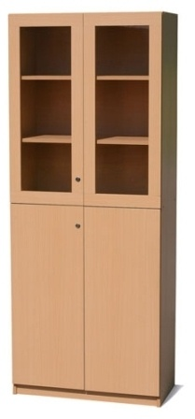 Ormar dvokrilni drvo-staklo s policama 80x50x195 - kao na slici | kom | 3
2. | 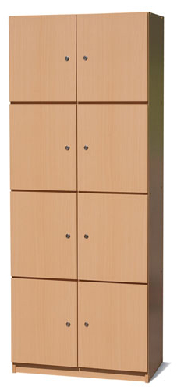 Ormar zbornički s četiri vrata na zaključavanje 80 x 40 x 195 cm - kao na slici | kom | 2
3. | STOLAC ZA ZBORNICU bez rukohvata - kao na slici | kom | 1
 | UKUPNO

ŠKOLA: | SREDNJA ŠKOLA KOPRIVNICA
Rbr. | Naziv ili opis | Jedinica mjere | Količina | Jedinična cijena s PDV-om (procjena) | Iznos
1. | 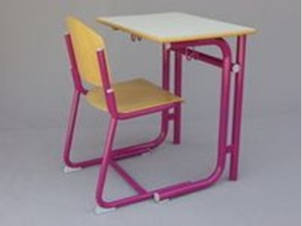 Jednosjed + stolica: metalna konstrukcija od ovalnih, zakrivljenih cijevi - epoksi zaštita - radne ploče obostrano zaštićene ultrapasom - rubovi ploča od blago zaobljenih letvica - bukov masiv - dimenzije: 65x50x83 - kao na slici | kom | 22
2. | 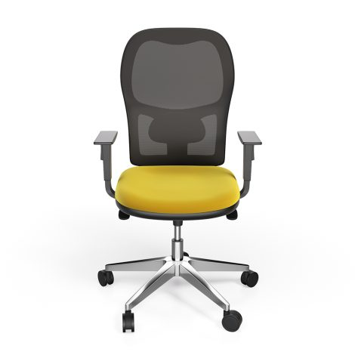 Ergonomska stolica: Okretna radna stolica sa pokretljivim sjedalom. Po tijelu oblikovani naslon s prozračnom mrežicom, podesiv po visini i nagibu. Udobno ortopedski oblikovano sjedalo. Stalni kontaktni mehanizam, s mogućnošću zaključavanja. U2 visinski podesivi rukonasloni, peterokraka kromirana čelična baza na kotačiće - kao na slici | kom | 16
 | UKUPNO

ŠKOLA: | STRUKOVNA ŠKOLA ĐURĐEVAC
Rbr. | Naziv ili opis | Jedinica mjere | Količina | Jedinična cijena s PDV-om (procjena) | Iznos
1. | Školska klupa dvosjed; okrugla cijev 28 mm, ploča oplemenjena iverica 25 mm, polica za torbu - kao na slici | kom | 12
2. | Učenički stolac - visina sjedišta 46 cm. Metalna konstrukcija od ovalnih cijevi, obojene i plastificirane. Naslon i sjedište od šperploče debljine 8 mm, lakirano. Spoj naslona i sjedišta sa željeznom konstrukcijom izvedeno POP zakovicama. Na nogama trebaju biti plastični čepovi i navlake - viši uzrast | kom | 24
3. | 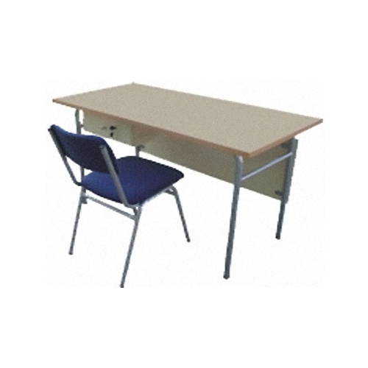 Katedra - Konstrukcija: okrugla cijev 28 mm, ploča oplemenjena iverica minimalno 25 mm - kao na slici | kom | 1
4. | 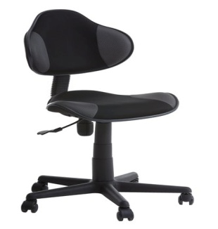 Uredska stolica, bez rukohvata, podesivi naslon, na kotačiće, materijal tekstil, boja plava, Dimenzije (cm) Visina:97-117 Visina sjedišta:39-51 Visina naslona:58-66 Dubina sjedišta:40-45 Širina naslona:46 Ukupna širina: 70 - kao na slici | kom | 15
 | UKUPNO

ŠKOLA: | GIMNAZIJA DR. IVANA KRANJČEVA ĐURĐEVAC
Rbr. | Naziv ili opis | Jedinica mjere | Količina | Jedinična cijena s PDV-om (procjena) | Iznos
1. | Radni stol, bijeli, dimenzije 100*60*70cm; gornja ploča 34 mm; noge stola: visina 70 cm, promjer 4 cm; visoki bijeli sjaj; nosivost gornje ploče do 50 kg - kao na slici | kom | 1
2. | 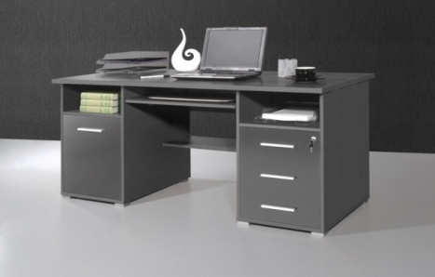 Pisaći stol s ladičarom sastavljen od lakiranog medijapana; boja antracit; uključuje tri ladice koje se zaključavaju, jedna vrata i izvlačnu policu za tipkovnicu. Stol ima metalne ručke i zaobljene rubove. Dimenzije 145*75*70cm - kao na slici | kom | 1
3. | Uredska stolica, bez rukohvata, podesivi naslon, na kotačiće, materijal tekstil, boja plava, Dimenzije (cm) Visina:97-117 Visina sjedišta:39-51 Visina naslona:58-66 Dubina sjedišta:40-45 Širina naslona:46 Ukupna širina: 70 kao na slici | kom | 2
 | UKUPNO

REKAPITULACIJA
1. | GIMNAZIJA IVANA ZAKMARDIJA DIJANKOVEČKOGA KRIŽEVCI
2. | SREDNJA ŠKOLA KOPRIVNICA
3. | STRUKOVNA ŠKOLA ĐURĐEVAC
4. | GIMNAZIJA DR. IVANA KRANJČEVA ĐURĐEVAC
 | U K U P N O
 | PDV 25 %
 | SVEUKUPNO ( s PDV - om)

 | U __________________, dana__________________

 |  | Potpis odgovorne osobe ponuditelja:

 | M.P.

